ROSSIGNOL
BON DE COMMANDE
2020 / 2021
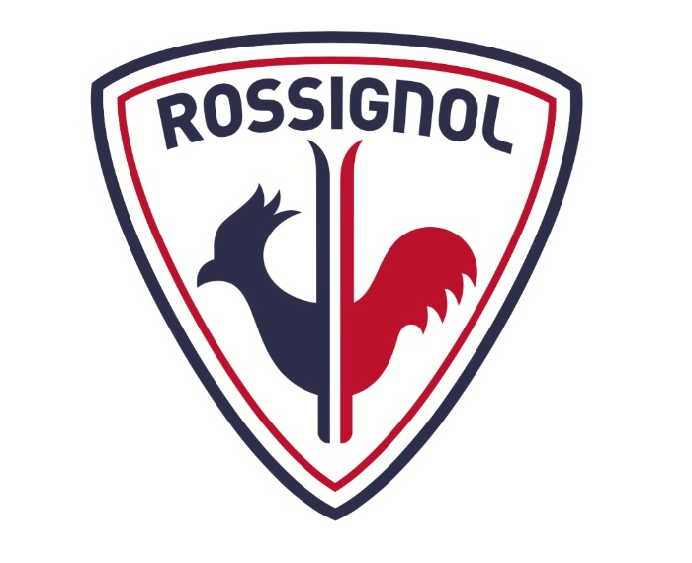

RENSEIGNEMENTS :
Nom :……………… Prénom : …….……………
Tel :………………………….. Mail :……………………………
Tel des parents si mineur :………………………………………………
Comité :……………… Catégorie :………………
Taille et poids de la personne :…......................
Adresse de facturation: ...................................
...................................
...................................
Adresse de livraison si différente: ...................................
...................................
...................................
Club: ……….

REFERENCE | MODELE |  | TAILLE PRODUIT | PRIX PRO | QUANTITE | TOTAL VENTE TTC
SKIS
RHJCU01 | X-IUM SKATING PREMIUM S1 | 173-178-183-188-193 |  | 412 |  | 0.00 €
RHJCU02 | X-IUM SKATING PREMIUM S2-IFP | 173-178-183-188-193 |  | 412 |  | 0.00 €
RHJCU06 | X-IUM SKATING PREMIUM S2 STIFF | 173-178-183-188-193 |  | 412 |  | 0.00 €
RHJCU07 | X-IUM SKATING PREMIUM S2 -SOFT | 173-178-183-188-193 |  | 412 |  | 0.00 €
RHJCU03 | X-IUM SKATING PREMIUM S3-IFP | 173-178-183-188-193 |  | 412 |  | 0.00 €
RHJCL01 | X-IUM SKATING WCS -S2 -IFP | 167-173-180-186-192 |  | 345 |  | 0.00 €
RHJCL02 | X-IUM SKATING WCS -S2 -SOFT | 186-192 |  | 345 |  | 0.00 €
RHJCQ01 | XIUM SKATING - IFP | 173-180-186-192 |  | 285 |  | 0.00 €
RHJCS01 | X-IUM CLASSIC PREMIUM C1 -IFP | 190-197-202-207 |  | 405 |  | 0.00 €
RHJCS02 | X-IUM CLASSIC PREMIUM C2 -IFP | 190-197-202-207 |  | 405 |  | 0.00 €
RHJCS09 | X-IUM CLASSIC PREMIUM C2-SOFT | 190-197-202-207 |  | 405 |  | 0.00 €
RHJCS03 | X-IUM CLASSIC PREMIUM C3 -IFP | 190-197-202-207 |  | 405 |  | 0.00 €
RHJCP01 | XIUM CLASSIC -IFP | 186-191-198-203-208 |  | 285 |  | 0.00 €
RHJCS12 | X-IUM PREMIUM R-SKIN IFP | 190-197-202-207 |  | 420 |  | 0.00 €
RHJCP03 | X-IUM R-SKIN IFP | 186-191-198-203-208 |  | 300 |  | 0.00 €
RHICP03 | DELTA COMP R-SKIN IFP | 186-191-198-203-208 |  | 225 |  | 0.00 €
RHJCQ02 | X-IUM SKATING WCS JUNIOR- IFP | 143-153-163-173 |  | 175 |  | 0.00 €
RHJCP02 | X-IUM CLASSIC WCS JUNIOR-IFP | 156-166-176-186 |  | 175 |  | 0.00 €
RHIWF17 | DELTA COMP SKATING JUNIOR IFP - | 133-143-153-163 |  | 105 |  | 0.00 €
RHIWF08 | DELTA COMP RSKIN JR | 136-146-156-166-176 |  | 112 |  | 0.00 €
RHIWF18 | DELTA COMBI JR - IFP - | 117-127-137-147-157-167 |  | 83 |  | 0.00 €
CHAUSSURES
RIJ0060 | X-IUM CARBON PREMIUM SKATE COURSE | 38 au 46 (demi pointure) |  | 490 |  | 0.00 €
RIJ0010 | X-IUM CARBON PREMIUM SKATE | 38 au 46 (demi pointure) |  | 375 |  | 0.00 €
RIJ0100 | X-IUM W.C. SKATE | 37 au 47 (demi pointure) |  | 277 |  | 0.00 €
RIJ0200 | X-IUM W.C SKATE FW | 37 au 47 (demi pointure) |  | 277 |  | 0.00 €
RII1300 | X-10 SKATE | 37 au 47 (pointure entiere) |  | 195 |  | 0.00 €
RIJ0070 | X-IUM CARBON PREMIUM CLASSIC COURSE | 38 au 46 (demi pointure) |  | 300 |  | 0.00 €
REFERENCE | MODELE |  | TAILLE PRODUIT | PRIX PRO | QUANTITE | TOTAL VENTE TTC
RIJ0020 | X-CARBON PREMIUM CLASSIC | 38 au 46 (demi pointure) |  | 225 |  | 0.00 €
RIJ0120 | X-IUM CARBON PREMIUM SC COURSE | 38 au 46 (demi pointure) |  | 490 |  | 0.00 €
RIJ0110 | X-IUM W.C.CLASSIC | 37 au 47 (demi pointure) |  | 202 |  | 0.00 €
RII1290 | X-10 CLASSIC | 37 au 47 (pointure entiere) |  | 165 |  | 0.00 €
RII5660 | X-IUM J COMBI | 33 au 42 (pointure entiere) |  | 97 |  | 0.00 €
RIHW650 | COMP J | 30 au 33 (pointure entiere) |  | 75 |  | 0.00 €
RII5640 | X-IUM J CLASSIC | 33 au 42 (pointure entiere) |  | 82 |  | 0.00 €
FIXATIONS
RJH1004 | RACE PRO SKATE PREMIUM | U |  | 63 |  | 0.00 €
RJJ1000 | RACE PRO SKATE | U |  | 52 |  | 0.00 €
RJJ1002 | RACE SKATE | U |  | 42 |  | 0.00 €
RJI1000 | RACE JR SKATE | U |  | 37 |  | 0.00 €
RJH1005 | RACE PRO CLASSIC PREMIUM | U |  | 63 |  | 0.00 €
RJJ1001 | RACE PRO CLASSIC | U |  | 52 |  | 0.00 €
RJJ1003 | RACE CLASSIC | U |  | 42 |  | 0.00 €
RJI1001 | RACE JR CLASSIC | U |  | 37 |  | 0.00 €
BATONS
RDJ9520 | WCS (FREE CUSTOMER SIZING) | 150-160-170-180 |  | 265 |  | 0.00 €
RDJ9540 | FORCE 10 | 150-160-170-180 |  | 120 |  | 0.00 €
RDJ9560 | FORCE 7 | 135-175 tous les 5CM |  | 97 |  | 0.00 €
AUTRES
 |  |  |  |  |  | 0.00 €
 |  |  |  |  |  | 0.00 €
 |  |  |  |  |  | 0.00 €
 |  |  |  |  |  | 0.00 €
 |  |  |  |  |  | 0.00 €
TOTAL TTC |  |  |  |  |  | 0.00 €

SKIGO


NOM :
PRENOM :
TEL ET MAIL :
TAILLE ET POIDS :
CLUB :

REFERRENCES PRODUIT | QUANTITE | PRIX

 | TOTAL

